Sheet1
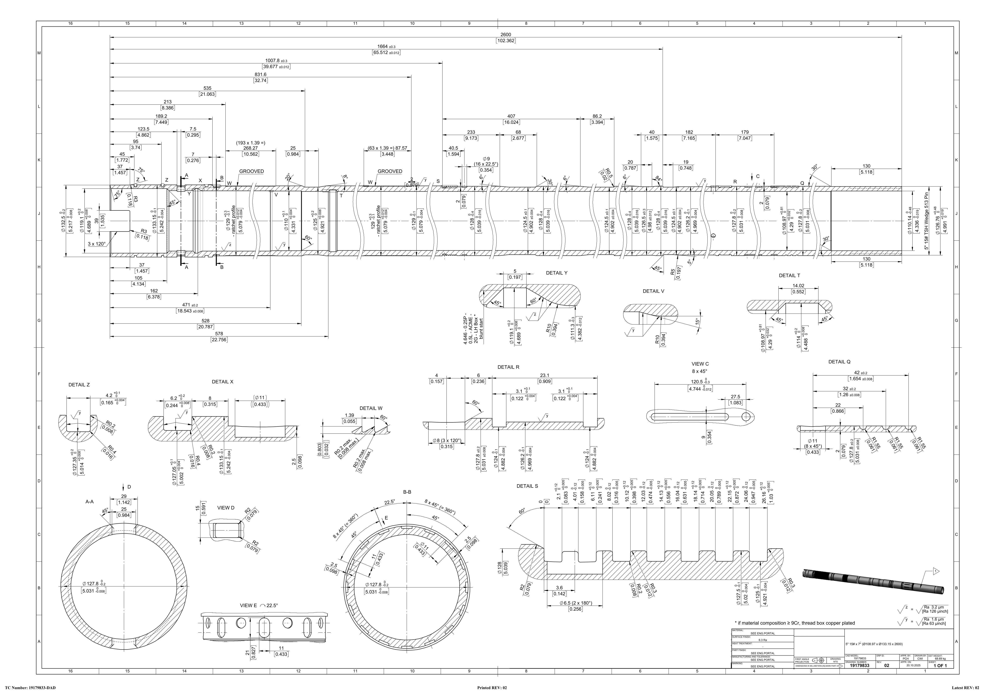
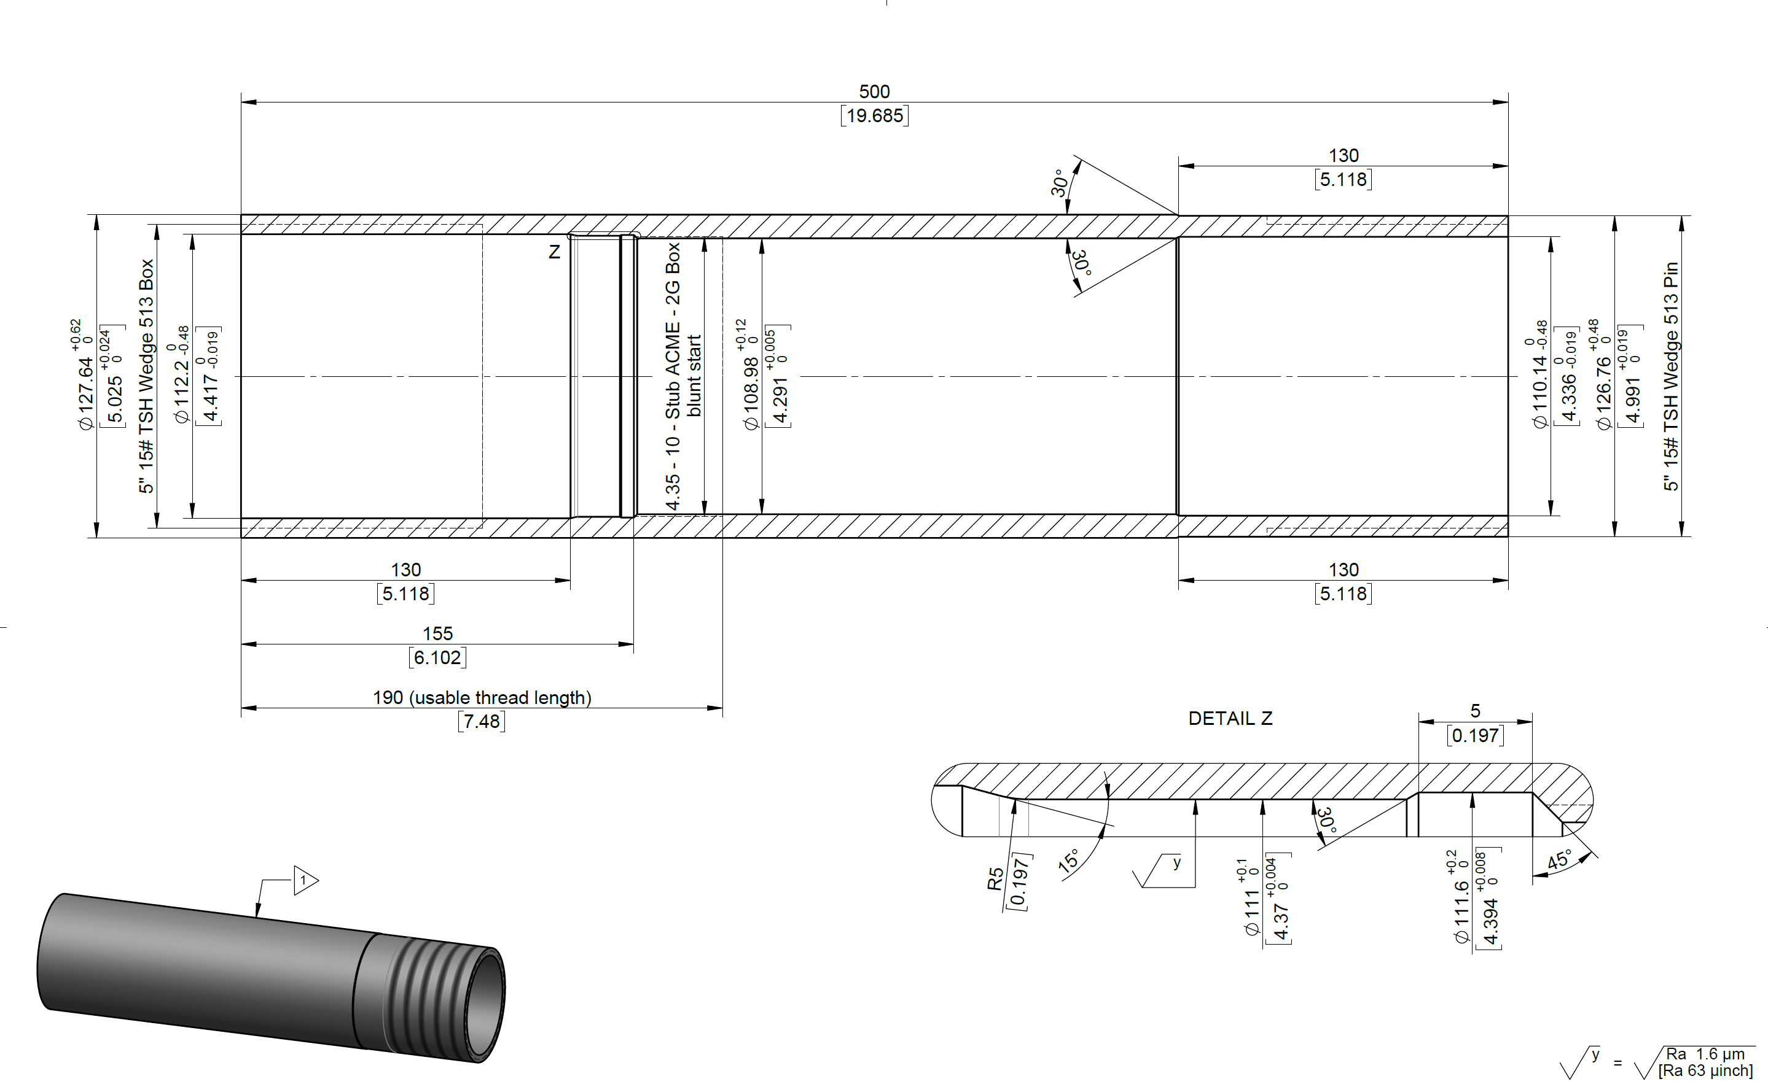
行号 | 外径 | 内径 | 长度 | 材质 | 图纸号 | 数量 | 原材料外径 | 原材料内径 | 壁厚 | 含税加工费用 | 交期 | 备注
1 | 127.64 | 108.98 | 2600 | P110 | 19179833 | 75 |  |  |  |  |  | 提供绗磨管
2 | 133.15 | 108.97 | 500 | 4140/125KSI 32-38HRC | 19087742 | 75 |  |  |  |  |  | 提供绗磨管
1 | 127.64 | 108.98 | 2600 | P110 | 19179833 | 75 |  |  |  |  |  | 无需车特殊扣，其余按图纸加工。
2 | 133.15 | 108.97 | 500 | 4140/125KSI 32-38HRC | 19087742 | 75 |  |  |  |  |  | 无需车特殊扣，其余按图纸加工。
1.要求磷化处理；
2.要求免熏蒸木箱包装；

